Propuesta Formula
 |  |  |  |  |  |  |  |  |  |  |  |  | Base embargo | <Seleccionar> | 0 | Suma | cod agrup 1 | Parámetro | cod agrupador 2 | cod agrupador 3 | cod agrupador 15 | cod agrupador 20 | Base embargo | <Seleccionar> | 0 | ´'=IF(AND(B2>A2,B2<A3),"Yes","No")
 |  |  |  |  |  |  |  |  |  |  |  |  |  | SMVM | 87,987 | 365 RECUPERO SALARIO FAMILIAR | 1540 CONVENIO APSE - OSDE |  | 1320 SEG.DE VIDA OBLI.(RETRO.) | 1420 FONDO DE SUBSIDIO POR FALLECIMIENTO | 3000 IMP. A LAS GAN. (AFIP) | 9265 RECUPERO ADICIONAL NO REMUNERATIVO |  | SMVM | 87,987
 |  |  |  |  |  |  |  |  |  |  |  |  |  | SMJA | 121,407 | 367 SALARIO FAMILIAR | 1530 Obra Social Jerarquicos Salud | Salario Mínimo Vital y Móvil | 1318 SEGURO DE VIDA OBLIGATORIO |  | 6410 DEV.IMP.A LAS GANANCIAS | 1254 APORTE ART.58 LEY 10694 |  | SMJA | 121,407
Las celdas resaltadas de color gris correspondientes a: BÁSICO, SMVM, SMJA y SMJP (traerá los datos del sistema, ya sea el 9002 del Pasivo Demandado, como salarios mínimos.
Para realizar las pruebas se podrán actualizar de acuerdo a la necedisad de testear la fórmula.
 |  |  |  |  |  |  |  |  |  |  |  |  |  | SMJP | 70,938 | 368 RETROACTIVO SALARIO FAMILIAR | 1470 APROSS | Salario Mínimo Jubilatorio ANSES | 1317 SEGURO DE VIDA ADICIONAL SIMPLE |  |  | 1251 AP.A CAJ.P/ART.65-L.8024 |  | SMJP | 70,938
 |  |  |  |  |  |  |  |  |  |  |  |  |  | HABER BRUTO | 117,408 | 372 ASIGNACION FAMILIAR POR NACIMIENTO | 1560 OSDE RIO IV | Salario Mínimo Jubilatorio Provincial | 1316 SEGURO DE VIDA ADICIONAL ESPECIAL |  |  | 2751 DEUDAS POR INCOMPATIBILIDAD (%) |  | HABER BRUTO | 600,000
 |  |  |  |  |  |  |  |  |  |  |  |  |  | HABER NETO | 103,892 | 373 ASIGNACION FAMILIAR PRENATAL | 1590 Mutual Médica de Río Cuarto |  |  |  |  | 2731 BENEFICIOS PAGADOS A RECUPERAR |  | HABER NETO | 52,408
 |  | Seleccionar datos para Cálculo Embargo |  |  |  |  |  |  |  |  |  |  |  | IMPORTE |  | 375 AYUDA ESCOLAR | 1610 OSLF |  |  |  |  | 1912 RECUPERO COMPLEMENTO PREVISIONAL SOLIDARIO |  | SALARIO FAMILIAR
 |  |  |  |  |  |  |  |  |  |  |  |  |  | SALARIO FAMILIAR |  | 1007 COMPLEMENTO PREVISIONAL SOLIDARIO | 1190 O.S.B.A |  |  |  |  | 1556 RECUPERO COBRO INDEBIDO
 |  | Prestación |  |  |  |  |  | Haber |  |  |  |  |  | Haber Basico | 100,000.00
 |  | <Seleccionar> |  |  |  |  |  | <Seleccionar>
 |  |  |  |  |  |  |  |  |  |  |  |  |  |  |  | 1016 SUPLEMENTO ESPECIAL DECRETO 1374/16 |  |  |  |  |  | 2721 RECUPERO POR FALLECIMIENTO
 |  | Base a aplicar Embargo |  |  | Porcentaje |  |  | ME-Máximo Embargable |  | Porcentaje |  |  |  |  |  | 1026 RETROACTIVIDAD
 |  | HABER BRUTO |  |  | 20% |  |  | <Seleccionar> |  |  |  |  |  |  |  | 1035 ADICIONAL EXTRAORDINARIO ADELANTO MOVILIDAD
 |  |  |  |  |  |  |  |  |  |  |  |  |  |  |  | 6007 RETRO COMPLEMENTO PREVISIONAL SOLIDARIO
 |  | Base a aplicar Embargo |  |  | Porcentaje |  |  | Importe Mín a Embargar |  | Porcentaje |  |  |  |  |  | 6008 RETRO SUPLEMENTO ESPECIAL DECRETO 1374/16
 |  | <Seleccionar> |  |  |  |  |  | SMVM |  | 50% |  |  |  |  |  | 6036 RETRO ADICIONAL EXTRAORDINARIO

 |  |  |  |  | Importe |  |  |  |  |  |  |  |  |  | Ley | 6040 RETROACTIVO EXPEDIENTE
 |  |  |  |  |  |  |  | Aplica Ley 484/87: |  | Si |  |  |  |  | Si | 9260 ADICIONAL EXTRAORDINARIO NO REMUNERATIVO
 |  |  |  |  |  |  |  |  |  |  |  |  |  |  | No | 9263 ADICIONAL EXTRAORDINARIO NO REMUNERATIVO
 |  |  | Básico Pasivo Demandado |  | SMVM - Monto |  |  | SMJA - Monto |  | SMJP - Monto |  |  |  |  |  | 9264 RETRO ADICIONAL EXTRAORDINARIO NO REMUNERATIV
20,000.00 |  |  | 100,000.00 |  | 87,987.00 |  |  | 121,407.00 |  | 70,938.24 |  |  |  |  |  | 9269 Compensacion FONID

 |  | Haber Bruto - (0) |  |  |  |  |  | Haber Neto - OS (1) |  |  |  |  |  |  | Prestación
 |  |  |  |  |  |  |  |  |  |  |  |  |  |  | <Seleccionar>
 |  |  |  |  |  |  |  |  |  |  |  |  |  |  | Jubilación
 |  | Haber Neto - Seguros (2) |  |  |  |  |  | Haber Neto - FSF (3) |  |  |  |  |  |  | Pensión
 |  |  |  |  |  |  |  |  |  |  |  |  |  |  | Todas

 |  | Haber Neto - Ganancias (15) |  |  |  |  |  | Haber Neto - Descuentos Caja (20) |  |  |  |  |  |  | Haber
 |  |  |  |  |  |  |  |  |  |  |  |  |  |  | <Seleccionar>
 |  | Recordar Imp Gan suma |  |  |  |  |  |  |  |  |  |  |  |  | Haber Mensual
Calcular
 |  |  |  |  |  |  |  |  |  |  |  |  |  |  | SAC
A efectos de las pruebas, se podrán agregar ítems BE BRUTA y BE NETA en la zona del cuadro que se encuentra resaltada de color gris.
 | (*) Todas las Listas son de selección múltiple |  |  |  |  |  |  |  |  |  |  |  |  |  | Todos

 |  | Seleccionar Ítems
 |  | BE BRUTA (haber bruto) (+) |  |  |  |  | BE NETA (Haber neto) (-)
 |  | Devolución Ganancia |  |  |  |  | 1470 | Obra Social - Apross |  | 13,516.03 | 30,000.00
 |  | 1035 |  |  | 17,407.98 |  | 3000 | Imp Ganancias |  |  | 35,000.00
 |  |  |  |  |  |  |  |  |  |  |  | 103,891.95

Las celdas del cuadro de Resultado Descuento Embargo, trabajan con lo seleccionado por el usuario en el primer y segundo cuadro y también con diferentes fórmulas.
Favor no tocar ninguna celda.
 |  |  |  | Subtotal | 17,407.98 |  |  |  | Subtotal | 13,516.03 | 65,000.00

 |  | Resultado Descuento Embargo

 |  |  | Base a Embargar |  | % |  |  |  | Importe
 |  |  | 117407.98 |  | 20% |  |  |  | 23481.596

 |  |  | 0 |  | 0% |  |  |  | 0

 |  |  |  |  |  |  | Total |  | 23481.596

 |  |  | ME-Máximo Embargable |  | % |  |  |  | Importe
 |  |  | 0 |  | 0% |  |  |  | 0

 |  |  |  |  |  |  | Dec 484/87: | 10% | 10000

 |  |  |  |  |  |  | Total |  | 10000

 |  |  | Importe Mín a Embargar |  | % |  |  |  | Importe
 |  |  | 87987 |  | 50% |  |  |  | 43993.5

 |  |  |  |  | Total descuento |  |  | Piso mayor Tope

 |  |  |  |  | Descuento para Liquidación
 |  |  |  |  | Código | Embargo Alimentario
 |  |  |  |  | 1094 | Piso mayor Tope

Volver
Guardar
Registrar

REGISTRAR OFICIO
 |  |  |  |  |  |  |  |  |  |  |  | Origen Oficio Judicial | Tipo Oficio Judicial
 |  |  |  |  |  |  |  |  |  |  |  | <Seleccionar> | <Seleccionar>
 |  |  |  |  |  |  |  |  |  |  |  | Oficio Judicial Físico | Embargo Alimenticio
 |  |  |  |  |  |  |  |  |  |  |  | Oficio Judicial Digital | Embargo Ejecutirvo
 |  |  |  |  |  |  |  |  |  |  |  |  | Oficio Cancelación
 |  |  |  |  |  |  |  |  |  |  |  |  | Oficio cambio Cuenta Depósito
Registrar Oficio Judicial

Origen Oficio Judicial |  | Tipo Oficio Judicial |  |  | N° Expediente |  | Fecha Expediente |  | Autos Caratulados
<Seleccionar> |  | <Seleccionar>

Juzgado actuante |  |  |  | Domicilio Juzgado |  |  |  | Nombre y Apellido Pasivo Demandado

 | CUIL |  |  |  |  |  |  | CUIL
DNI Pasivo Demandado |  | Nombre y Apellido Beneficiario/a |  |  |  | DNI Beneficiario/a |  |  | % Embargo * |  | Monto a embargar

 |  |  |  |  |  |  |  |  | * previo descuentos obligatorios de ley

Banco |  |  | Sucursal Bancaria |  |  |  | N° Cta - Caja de Ahorro |  |  | N° CBU

Comentarios/Observaciones

Volver
Guardar
Registrar

BANDEJA DE OFICIOS
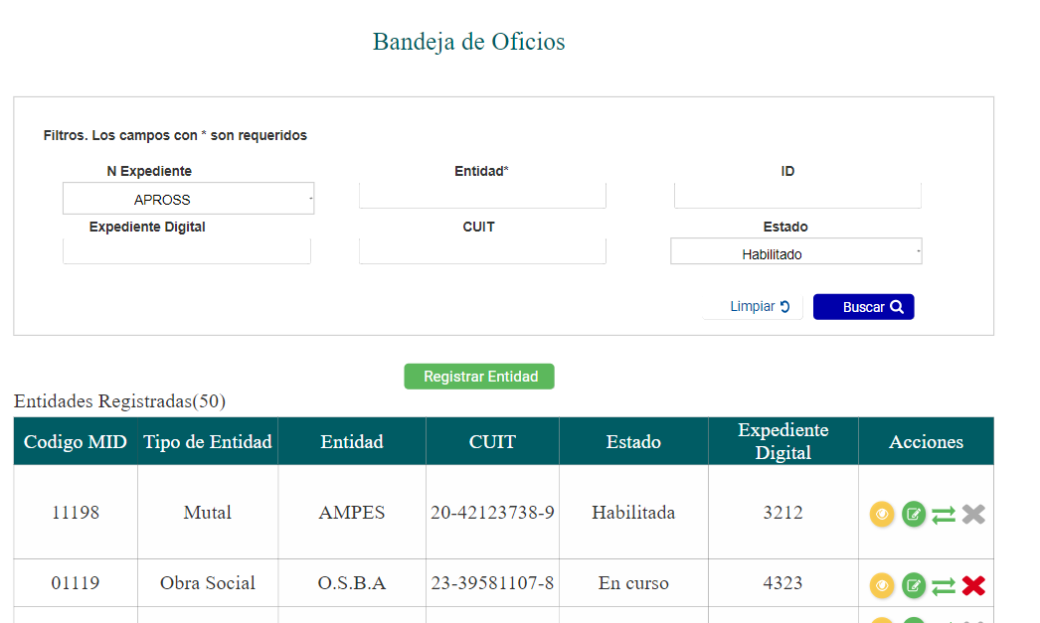
Bandeja de Oficios Judiciles |  |  |  |  |  |  |  |  | Tipo oficio judicial
ORIGEN EXPTE |  |  |  |  |  |  |  |  | <Seleccionar>
 |  |  |  |  |  |  |  |  | Embargo Alimenticio
N° Expediente |  | Fecha Expediente | Autos Caratulados |  |  |  | Tipo Oficio Judicial |  | Embargo Ejecutirvo
 |  |  |  |  |  |  | <Seleccionar> |  | Oficio Cancelación
 |  |  |  |  |  |  |  |  | Oficio cambio Cuenta Depósito

Nombre y Apellido Pasivo Demandado |  |  | DNI Pasivo Demandado |  | CUIL | DNI Beneficiario/a | CUIL

Banco |  | N° Cuenta | N° CBU |  |  | Nombre y Apellido Beneficiario/a

Registrar Oficio

Total Oficios ( )
N° Exp | Fecha Exp | Nombre Pasivo Demandado |  | CUIL Pasivo | % Embargo | Importe Embargo |  | Acciones

